手順書
操作手順書 |  |  |  |  | 作成日時：2019/11/01-08:56:38

 | １．操作環境

 |  |  | シナリオファイル名 | C:\Users\Administrator\Desktop\動作確認手順\変換データ取込(KMT57～68用).winsnr

 | ２．操作手順

 |  | ２．１．シナリオ：変換データ取込(KMT57～68用)
 |  |  | ２．１．１． [cnt_usr1@corcl - [OSqlEdit7 *]]ウィンドウ - [SQL実行]ボタン |  |  | 確認日 | 結果
 |  |  | 画面 | 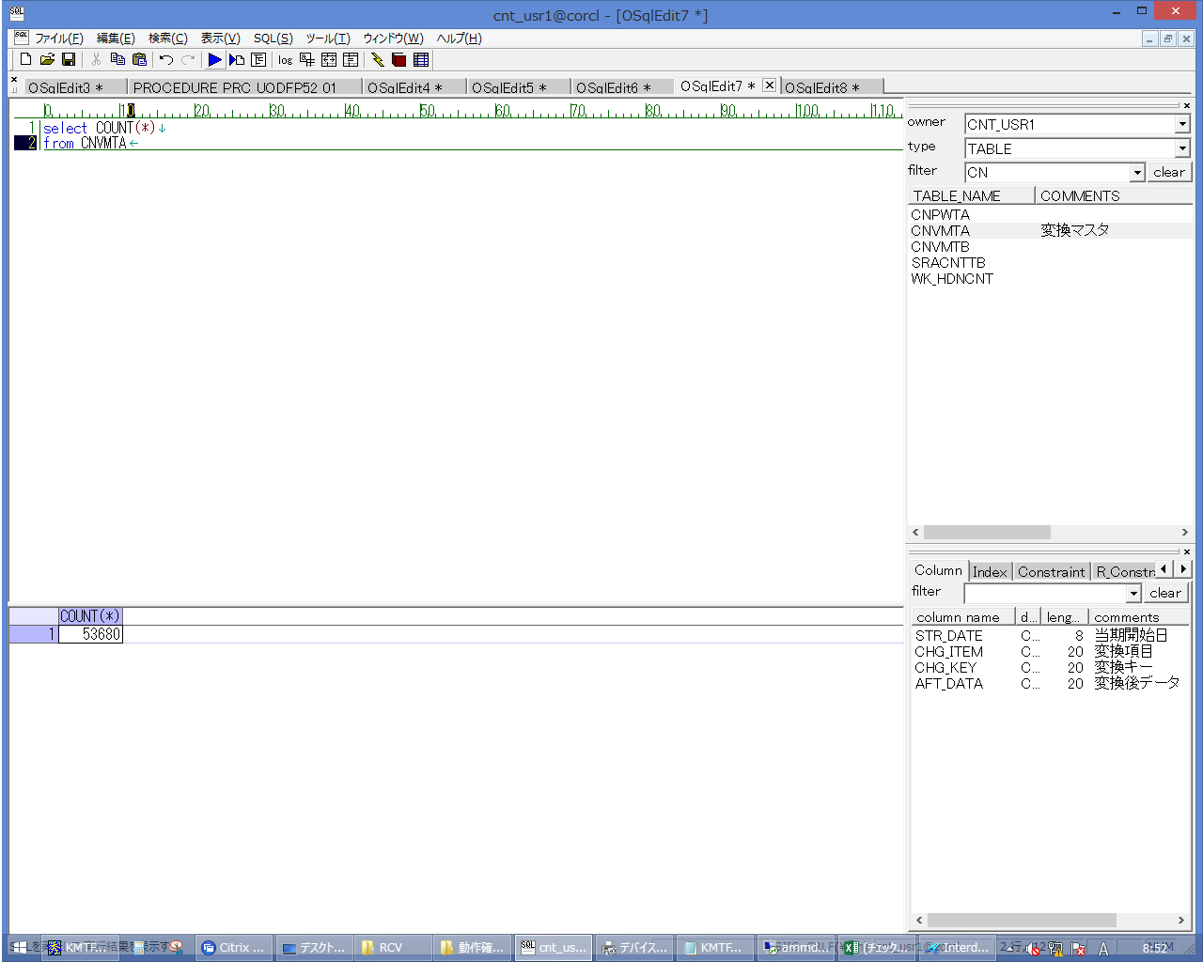
 |  |  | 操作内容 | CNVMTAカウント用SQL(別紙参照）を実行し、件数を控えておきます。

 |  |  | ２．１．２． [cnt_usr1@corcl - [OSqlEdit8 *]]ウィンドウ - [SQL実行]ボタン |  |  | 確認日 | 結果
 |  |  | 画面 | 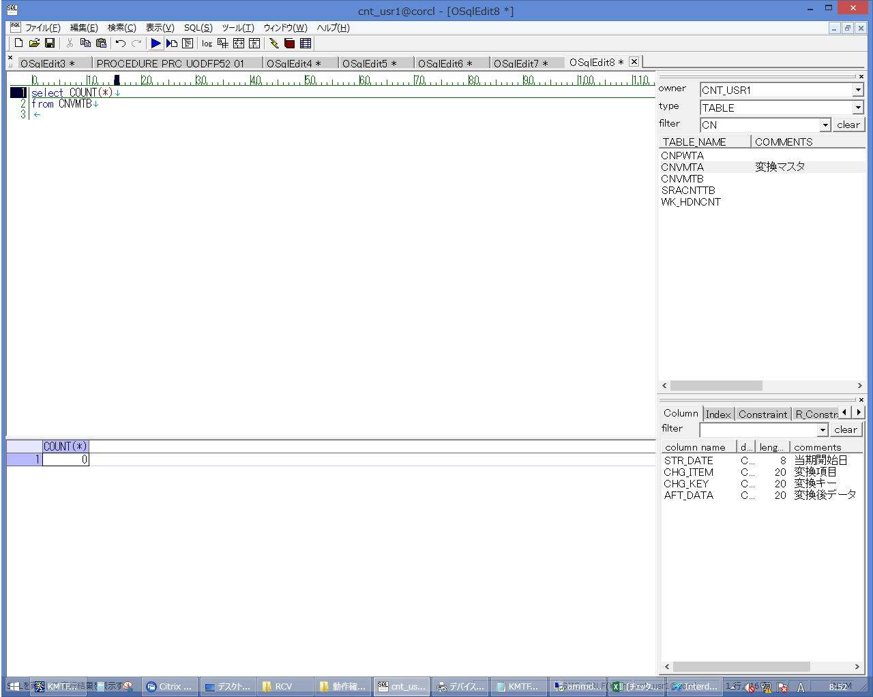
 |  |  | 操作内容 | CNVMTBカウント用SQL(別紙参照）を実行し、件数を控えておきます。

 |  |  | ２．１．３． [RCV]ウィンドウ - [項目ビュー]一覧 |  |  | 確認日 | 結果
 |  |  | 画面 | 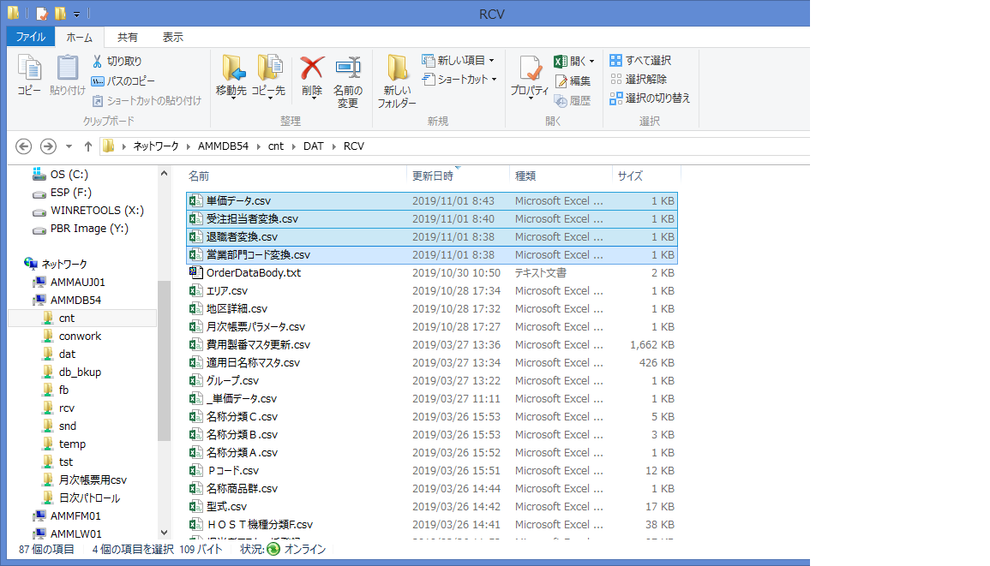
 |  |  | 操作内容 | AMMDB54サーバ内の C:\cnt\DAT\RCVフォルダに上記の4ﾌｧｲﾙをコピーします。同じ名前のファイルは退避しておきます。

 |  |  | ２．１．４． [ammdb54 - リモート デスクトップ接続]ウィンドウ - [Input Capture Window]ウィンドウ |  |  | 確認日 | 結果
 |  |  | 画面 | 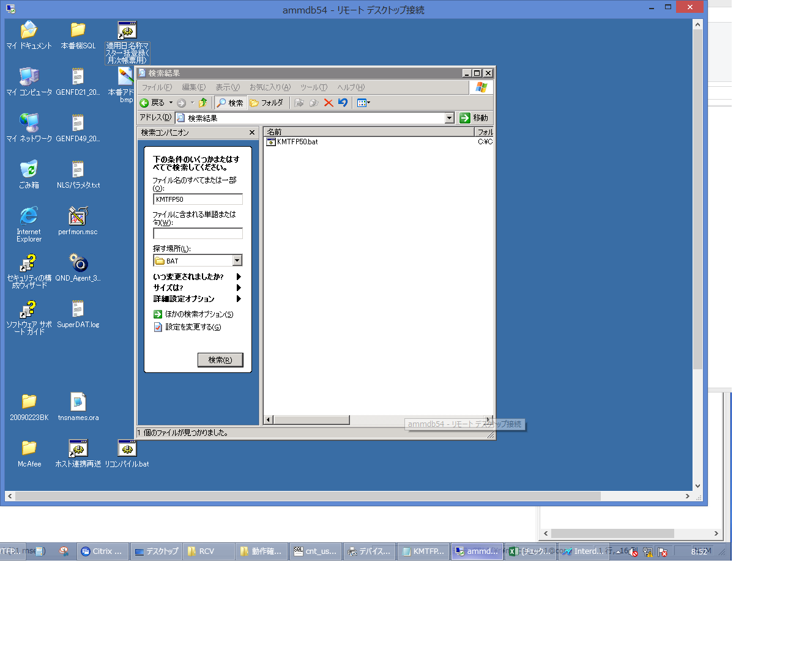
 |  |  | 操作内容 | AMMDB54サーバをリモート接続し、C:\CNT\BAT\KMTFP50.batを検索します。

 |  |  | ２．１．５．[右シングルクリック] [ammdb54 - リモート デスクトップ接続]ウィンドウ - [Input Capture Window]ウィンドウ |  |  | 確認日 | 結果
 |  |  | 画面 | 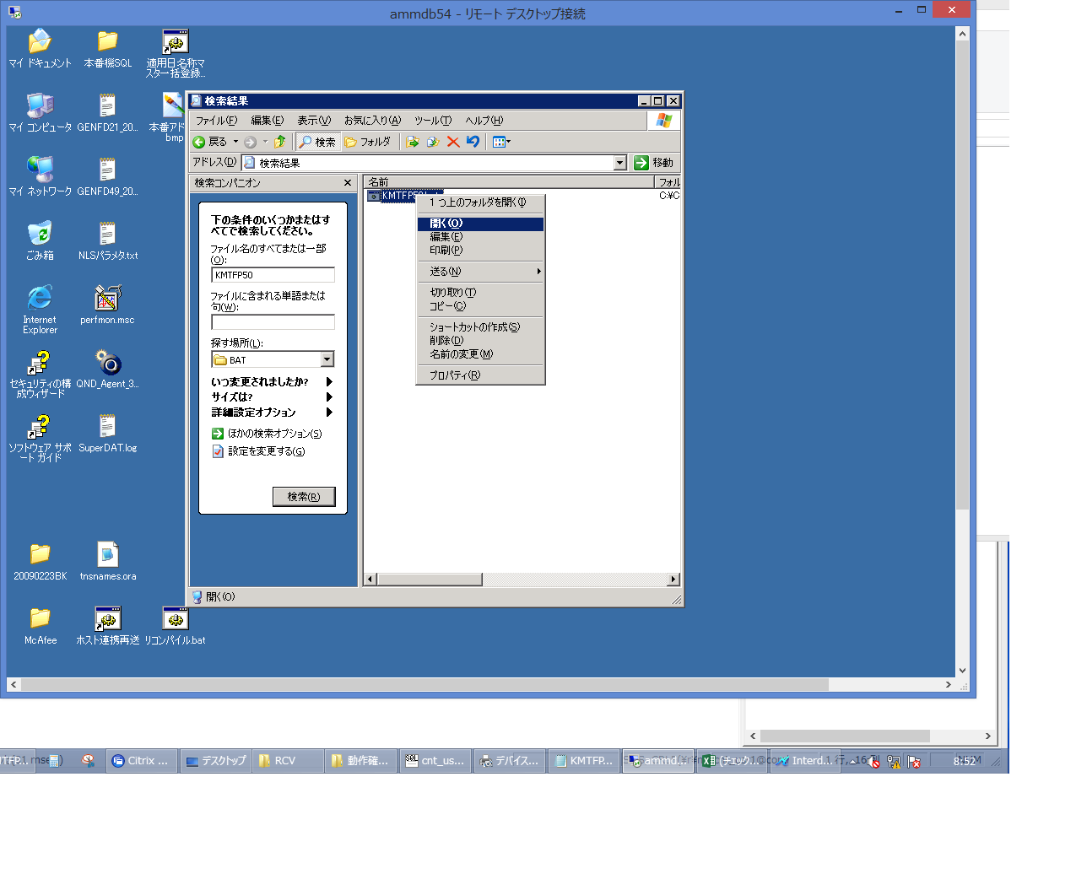
 |  |  | 操作内容 | KMTFP50.batを実行します。

 |  |  | ２．１．６． [cnt_usr1@corcl - [OSqlEdit7 *]]ウィンドウ - [OSqlEdit8 *]タブ項目 |  |  | 確認日 | 結果
 |  |  | 画面 | 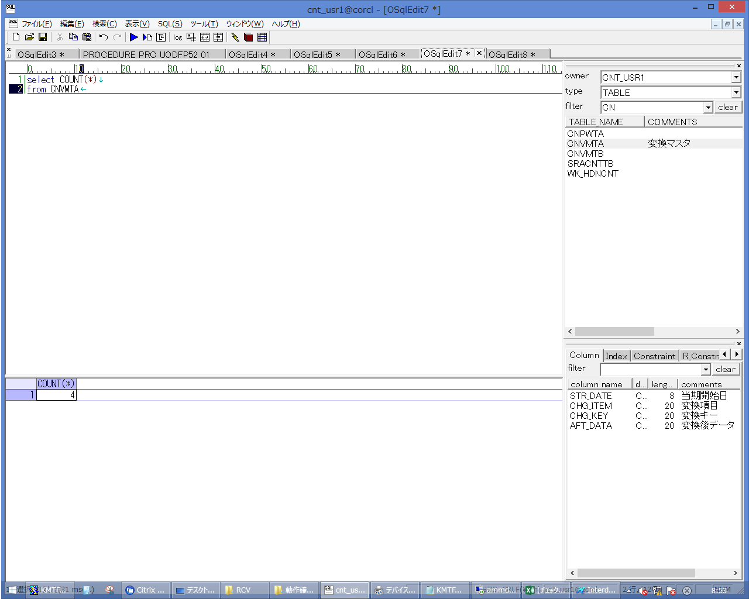
 |  |  | 操作内容 | CNVMTAカウント用SQL(別紙参照）を実行し、4件に変更されていることを確認します。

 |  |  | ２．１．８． [cnt_usr1@corcl - [OSqlEdit8 *]]ウィンドウ - [SQL実行]ボタン |  |  | 確認日 | 結果
 |  |  | 画面 | 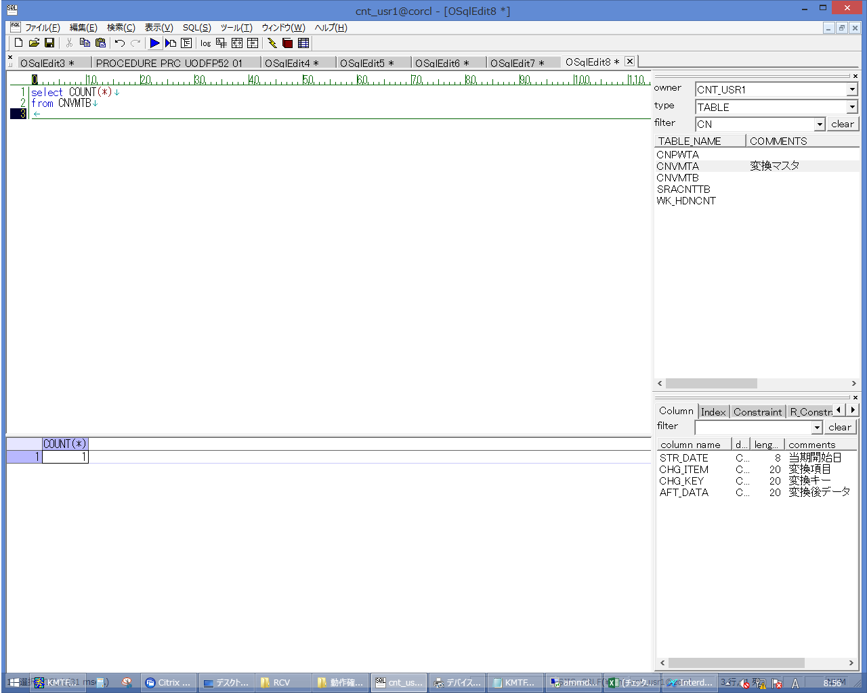
 |  |  | 操作内容 | CNVMTAカウント用SQL(別紙参照）を実行し、1件に変更されていることを確認します。

